ESCUELA VOC.
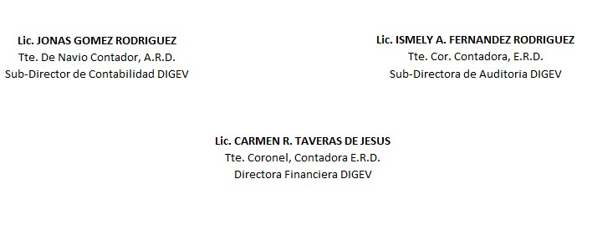
REPUBLICA DOMINICANA
Dirección General de las Escuelas Vocacionales de las FF. AA. Y de la P. N.
SANTO DOMINGO ESTE.
BALANCE GENERAL
AL 31 DE OCTUBRE 2023
VALOR EN RD$
ACTIVIDAD 007
ACTIVOS

ACTIVOS CORRIENTES
DISPONIBILIDAD CUENTA CAPTACION DIRECTA | 525,158.55
APROPIACION NO PROGRAMADA | 22,917,067.90
MODIFICACION PENDIENTE | -
TOTAL DE ACTIVOS CORRIENTES | 23,442,226.45
 | -
ACTIVOS NO CORRIENTES
EDIFICACIONES | 231,002,010.29
BIENES DE USO (ACTIVOS NO FINANCIEROS) | 128,980,426.56
TOTAL DE ACTIVOS NO CORRIENTES | 359,982,436.85
TOTAL DE ACTIVOS | 383,424,663.30

PASIVOS
PASIVOS CORRIENTES
RETENCIONES Y OTROS | 0.00
TOTAL PASIVOS CORRIENTES | 0.00

PASIVOS NO CORRIENTES
CUENTAS POR PAGAR | 0.00
TOTAL PASIVOS NO CORRIENTES | 0.00

PATRIMONIO
PRESUPUESTO INICIAL | 665,809,270.00
MODIFICACION PRESUPUESTARIA | -
PRESUPUESTOS APROBADOS | 665,809,270.00
RESULTADOS NETO DE EJERCICIO | 282,384,606.70
TOTAL DE PATRIMONIO | 383,424,663.30
TOTAL DE PASIVO Y PATRIMONIO | 383,424,663.30

